1
Informe Nacional de Competividad 2025-2026
Capítulo: Productividad Rural
Ilustración 1
Fuente: DNP (2018)
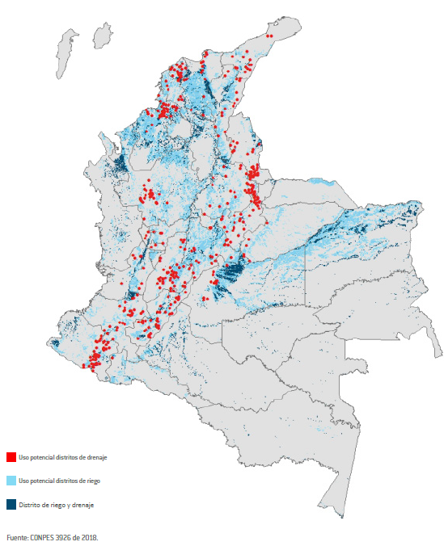

2
Informe Nacional de Competividad 2025-2026
Capítulo: Productividad Rural
Gráfica 2. Inversión pública nacional en actividades de CTI agropecuaria como proporción del PIB nacional y del PIB agropecuario, 2012-2022
Fuente: Ramírez et al. (2025).

Año | PARTICIP. PIB | PARTICIP. PIBA
2012 | 0.09% | 1.55%
2013 | 0.09% | 1.74%
2014 | 0.08% | 1.55%
2015 | 0.10% | 1.72%
2016 | 0.08% | 1.20%
2017 | 0.06% | 0.87%
2018 | 0.05% | 0.87%
2019 | 0.08% | 1.26%
2020 | 0.07% | 0.96%
2021p | 0.06% | 0.72%
2022pr | 0.05% | 0.54%

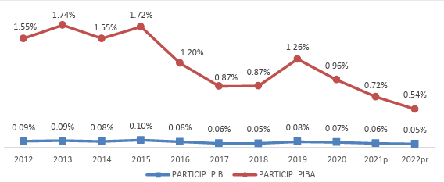

3
Informe Nacional de Competividad 2025-2026
Capítulo: Productividad Rural

Gráfica 2. Crecimiento promedio anual de la demanda de alimentos, 2013-2022 y 2023-2032

Note: The population growth component is calculated assuming per capita demand remains constant at the level of the year preceding the decade. Growth rates refer to food demand.
Source: OECD/FAO (2023), ''OECD-FAO Agricultural Outlook'', OECD Agriculture statistics (database), http://dx.doi.org/10.1787/agr-outl-data-en.

 |  | Debido al crecimiento de la población | Debido al aumento de la demanda
Cereaels | 2013-22 | 1.11 | (0.05)
 | 2023-32 | 0.85 | 0.24
Carne | 2013-22 | 0.94 | 0.33
 | 2023-32 | 0.69 | 0.23
Pescado | 2013-22 | 1.06 | 0.65
 | 2023-32 | 0.82 | 0.34
Lácteos | 2013-22 | 0.84 | 0.93
 | 2023-32 | 0.61 | 0.87
Azucar | 2013-22 | 1.13 | (1.50)
 | 2023-32 | 0.86 | 0.05
Aceite vegetal | 2013-22 | 1.01 | 0.89
 | 2023-32 | 0.75 | 0.22

4
Informe Nacional de Competividad 2025-2026
Capítulo: Productividad Rural
Gráfica 4.Composición de la canasta exportadora agro y nuevas apuestas productivas
Fuente: UPRA (2024, 2025).

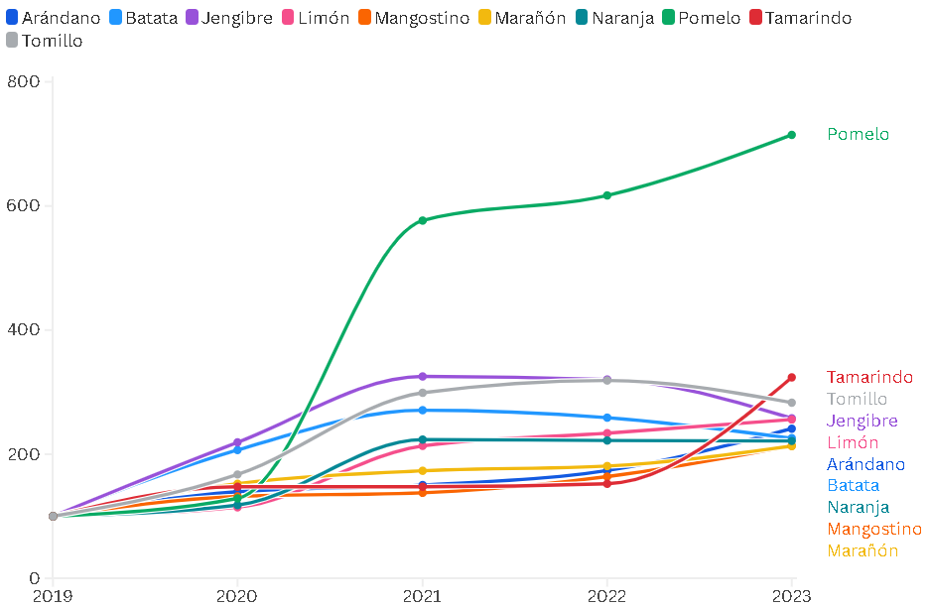
a. Canasta exportadora agro (miles de toneladas). Colombia, primer trimestre 2025 |  |  | b. Índice de crecimiento área sembrada (miles de hectáreas) 2019=100. Colombia, 2019-2023
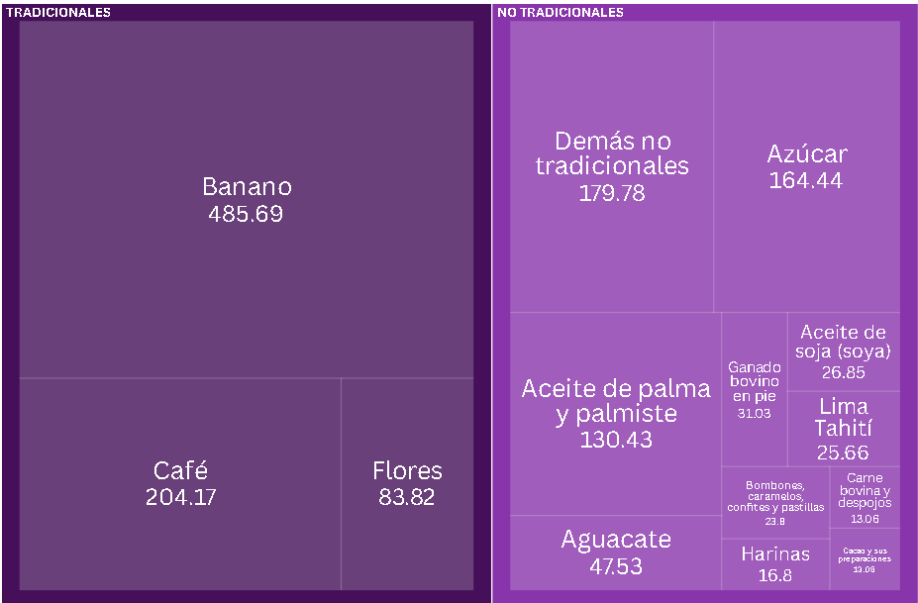

Tipo | Producto General | 2025 |  | Cultivo | Arándano | Batata | Jengibre | Limón | Mangostino | Marañón | Naranja | Pomelo | Tamarindo | Tomillo
Tradicionales | Banano | 485,692 |  | 2019 | 100 | 100 | 100 | 100 | 100 | 100 | 100 | 100 | 100 | 100
Tradicionales | Café | 204,167 |  | 2020 | 139.59 | 206.8 | 219.05 | 114.52 | 131.99 | 152.62 | 117.98 | 128.84 | 147.62 | 167.33
Tradicionales | Flores | 83,822 |  | 2021 | 150.31 | 270.96 | 325.33 | 213.45 | 137.85 | 173.31 | 223.58 | 576.48 | 147.62 | 299.01
No Tradicionales | Azúcar | 164,436 |  | 2022 | 173.74 | 258.92 | 320.38 | 233.92 | 163.98 | 180.93 | 222.08 | 617.02 | 152.38 | 318.81
No Tradicionales | Aceite de palma y palmiste | 130,429 |  | 2023 | 241.2 | 225.78 | 258.1 | 256.01 | 213.56 | 213.16 | 221.36 | 714.7 | 323.81 | 283.17
No Tradicionales | Aguacate | 47,527
No Tradicionales | Ganado bovino en pie | 31,033
No Tradicionales | Aceite de soja (soya) | 26,852
No Tradicionales | Lima Tahití | 25,657
No Tradicionales | Bombones, caramelos, confites y pastillas | 23,797
No Tradicionales | Harinas | 16,795
No Tradicionales | Carne bovina y despojos | 13,060
No Tradicionales | Cacao y sus preparaciones | 13,047
No Tradicionales | Demás no tradicionales | 179,785

5
Informe Nacional de Competividad 2025-2026
Capítulo: Productividad Rural
Gráfica 5. Porcentaje de hogares en inseguridad alimentaria moderada o grave. Colombia, 2024
Fuente: DANE (2025).

 | Total | 25.5%
 | Cabecera | 23.0%
 | Centros poblados y rural disperso | 34.2%

pais | Departamento | %
Colombia | Amazonas | 19.1%
Colombia | Antioquia | 27.9%
Colombia | Arauca | 21.8%
Colombia | Atlántico | 40.0%
Colombia | Bogotá D.C. | 13.9%
Colombia | Bolívar | 35.8%
Colombia | Boyacá | 18.6%
Colombia | Caldas | 12.8%
Colombia | Caquetá | 17.8%
Colombia | Casanare | 34.4%
Colombia | Cauca | 27.8%
Colombia | Cesar | 30.3%
Colombia | Córdoba | 47.6%
Colombia | Cundinamarca | 22.6%
Colombia | Chocó | 36.3%
Colombia | Guainía | 37.5%
Colombia | Guaviare | 33.6%
Colombia | Huila | 17.3%
Colombia | La Guajira | 52.4%
Colombia | Magdalena | 32.1%
Colombia | Meta | 18.2%
Colombia | Nariño | 37.2%
Colombia | Norte de Santander | 24.8%
Colombia | Putumayo | 28.0%
Colombia | Quindío | 20.0%
Colombia | Risaralda | 20.5%
Colombia | San Andrés | 31.8%
Colombia | Santander | 16.2%
Colombia | Sucre | 49.5%
Colombia | Tolima | 25.6%
Colombia | Valle | 20.7%
Colombia | Vaupés | 46.1%
Colombia | Vichada | 42.5%

6
Informe Nacional de Competividad 2025-2026
Capítulo: Productividad Rural

Gráfica 6. Distribución espacial de modelos de producción de agraria
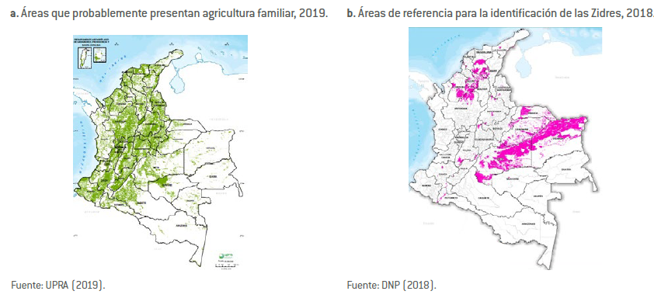

Note: The population growth component is calculated assuming per capita demand remains constant at the level of the year preceding the decade. Growth rates refer to food demand.
Source: OECD/FAO (2023), ''OECD-FAO Agricultural Outlook'', OECD Agriculture statistics (database), http://dx.doi.org/10.1787/agr-outl-data-en.

 |  | Debido al crecimiento de la población | Debido al aumento de la demanda
Cereaels | 2013-22 | 1.11 | (0.05)
 | 2023-32 | 0.85 | 0.24
Carne | 2013-22 | 0.94 | 0.33
 | 2023-32 | 0.69 | 0.23
Pescado | 2013-22 | 1.06 | 0.65
 | 2023-32 | 0.82 | 0.34
Lácteos | 2013-22 | 0.84 | 0.93
 | 2023-32 | 0.61 | 0.87
Azucar | 2013-22 | 1.13 | (1.50)
 | 2023-32 | 0.86 | 0.05
Aceite vegetal | 2013-22 | 1.01 | 0.89
 | 2023-32 | 0.75 | 0.22

7
Informe Nacional de Competividad 2025-2026 |  | Nota: Gráfica diagramada en INC 2023-2024
Capítulo: Productividad Rural
Gráfica 7. Tipo de asistencia técnica recibida

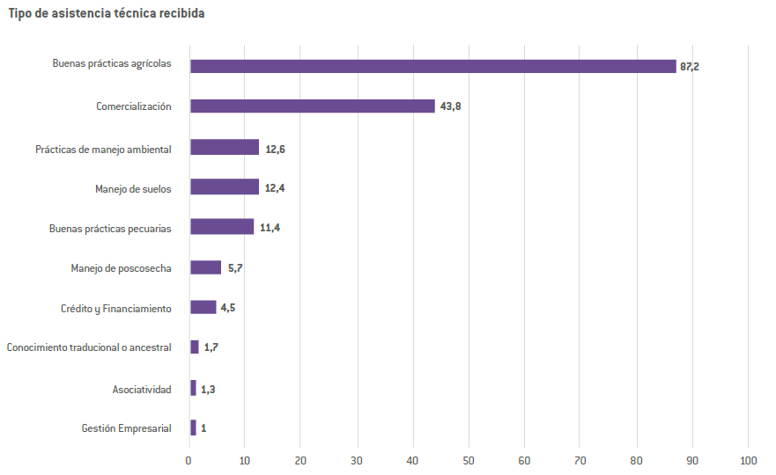
Categoría | Valor
Gestión Empresarial | 1
Asociatividad | 1.3
Conocimiento tradicional o ancestral | 1.7
Crédito y Financiamiento | 4.5
Manejo de poscosecha | 5.7
Buenas prácticas pecuarias | 11.4
Manejo de suelos | 12.4
Prácticas de manejo ambiental | 12.6
Comercialización | 43.8
Buenas prácticas agrícolas | 87.2

8
Informe Nacional de Competividad 2025-2026 |  | Nota: Gráfica diagramada en INC 2023-2024
Capítulo: Productividad Rural
Gráfica 8. Proporción de UPA por tipo de asociatividad
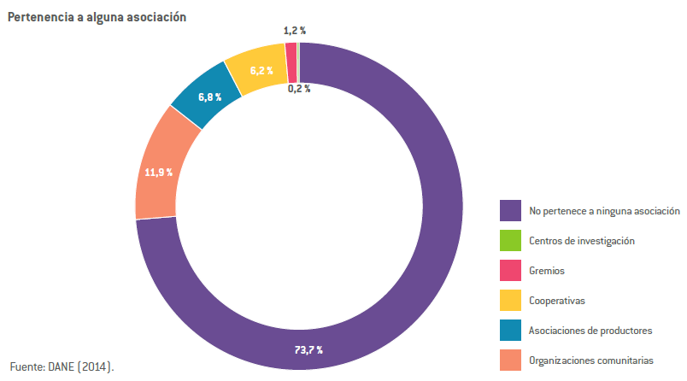
Fuente: DANE (2014).

Categoría | Porcentaje
No pertenece a ninguna asociación | 73.7%
Organizaciones comunitarias | 11.9%
Asociaciones de productores | 6.8%
Cooperativas | 6.2%
Gremios | 1.2%
Centros de investigación | 0.2%

9
Informe Nacional de Competividad 2025-2026
Capítulo: Productividad Rural
Gráfica 9. Aportes de tierra, trabajo y capital al crecimiento agropecuario. Colombia, 1961-2021
OCDE (2025).
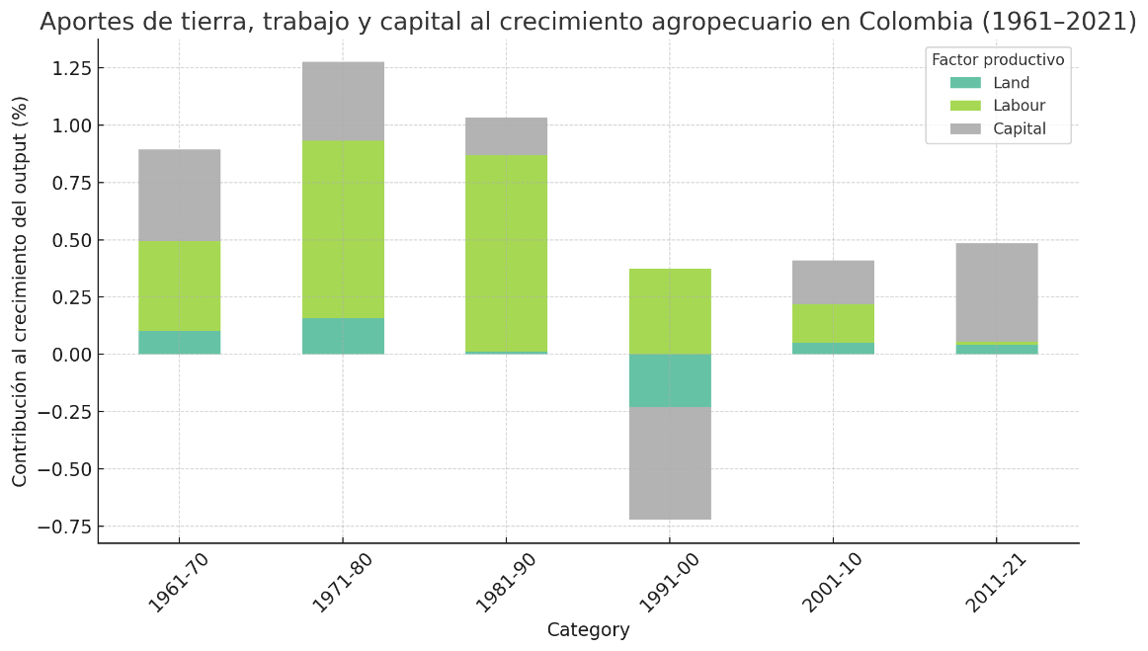

Category | Tierra | Trabajo | Capital
1961-70 | 0.1025793649 | 0.3908151137 | 0.4003956109
1971-80 | 0.1584101979 | 0.7725126176 | 0.344802444
1981-90 | 0.0133202338 | 0.8561142432 | 0.1643582552
1991-00 | -0.2303623871 | 0.3738052685 | -0.4917449894
2001-10 | 0.0521801913 | 0.1669746652 | 0.1913573875
2011-21 | 0.0416994366 | 0.0145319852 | 0.4288485831

10
Informe Nacional de Competividad 2025-2026
Capítulo: Productividad Rural
Gráfica 10. Crecimiento promedio anual de la PTF agropecuaria, 2011-2021
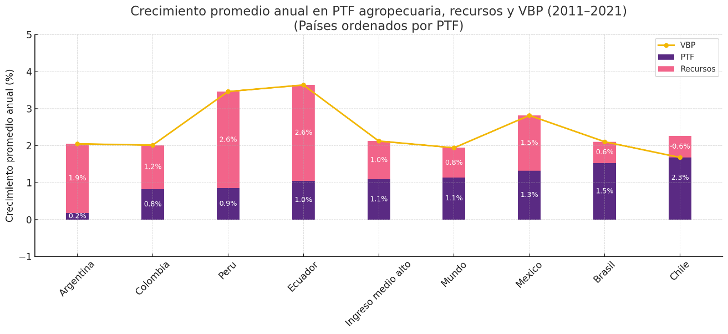

OCDE (2025).

Category | TFP | Variable inputs | Land | Labour | Capital | Output | Country
2011-21 | -0.0097066364 | 1.407502312 | 0.0229913622 | 0.2656340732 | 0.7162750996 | 1.3977956756 | Estado Unidos
2011-21 | 0.174554182 | 1.8731319852 | 0.0502964458 | -0.5263962076 | 0.1221097663 | 2.0476861672 | Argentina
2011-21 | 0.8230424329 | 1.187975417 | 0.0416994366 | 0.0145319852 | 0.4288485831 | 2.0110178499 | Colombia
2011-21 | 0.8531602542 | 2.6075160342 | 0.002275017 | 0.627963068 | 0.8428867538 | 3.4606762884 | Peru
2011-21 | 1.0476921687 | 2.5903776789 | -0.0066559477 | 1.5773414016 | 0.1770608933 | 3.6380698476 | Ecuador
2011-21 | 1.3229188706 | 1.4919653317 | -0.2087493286 | 0.0157895542 | 1.3240117481 | 2.8148842023 | Mexico
2011-21 | 1.3324586232 | 1.2326467436 | 0.2470834922 | -0.1352996742 | 0.7097265675 | 2.5651053668 | Low middle income
2011-21 | 1.5309005835 | 0.5725636686 | 0.0721597423 | -0.8459936372 | -0.0033663577 | 2.1034642521 | Brasil
2011-21 | 2.2637481892 | -0.5861288784 | -0.0117739852 | -0.9305529007 | 0.5025274692 | 1.6776193108 | Chile

Country | TFP | Variable inputs | Output
Argentina | 0.174554182 | 1.8731319852 | 2.0476861672
Colombia | 0.8230424329 | 1.187975417 | 2.0110178499
Peru | 0.8531602542 | 2.6075160342 | 3.4606762884
Ecuador | 1.0476921687 | 2.5903776789 | 3.6380698476
Mexico | 1.3229188706 | 1.4919653317 | 2.8148842023
Low middle income | 1.3324586232 | 1.2326467436 | 2.5651053668
Brasil | 1.5309005835 | 0.5725636686 | 2.1034642521
Chile | 2.2637481892 | -0.5861288784 | 1.6776193108

11
Capítulo: Productividad Rural
Gráfica 11. Valor agregador por trabajador (USD constantes 2015). Colombia y países de referencia, 1991-2023
Fuente: Banco Mundial (2025).

Pais | 1991 | 1992 | 1993 | 1994 | 1995 | 1996 | 1997 | 1998 | 1999 | 2000 | 2001 | 2002 | 2003 | 2004 | 2005 | 2006 | 2007 | 2008 | 2009 | 2010 | 2011 | 2012 | 2013 | 2014 | 2015 | 2016 | 2017 | 2018 | 2019 | 2020 | 2021 | 2022 | 2023
Brasil | 3011.5107707 | 3000.0763511 | 2954.204052 | 3187.9408128 | 3342.976262 | 3728.4376066 | 3699.4656752 | 3950.8213385 | 3981.6151237 | 4028.1889461 | 4139.2091312 | 4295.3554069 | 4547.1439128 | 4332.092651 | 4427.3696455 | 4851.9615966 | 5279.3250536 | 5805.7457521 | 5744.2990222 | 6522.8191366 | 7267.923486 | 7658.8938358 | 8032.0072882 | 8778.6785965 | 9066.24231 | 8358.0653718 | 10153.290993 | 10276.415355 | 10312.567754 | 11102.343582 | 10398.230908 | 10443.848657 | 12,779
Chile | 3016.6191062 | 3410.2711798 | 3722.3341835 | 4040.0245581 | 4260.9056833 | 4334.8644676 | 4797.0104957 | 5024.2001033 | 5065.2919711 | 5410.7204729 | 5970.6704038 | 6272.7730133 | 6307.9887019 | 7112.6001351 | 8032.4987879 | 8839.8697391 | 9061.5575114 | 9980.5151828 | 10405.636414 | 10402.318366 | 11583.571127 | 11852.314549 | 12876.109216 | 12727.521393 | 13038.286542 | 13181.75551 | 13498.386085 | 13998.915647 | 14072.173896 | 16957.865389 | 18411.514525 | 17835.026418 | 17,611
Colombia | 4068.8508057 | 3986.9268548 | 3994.1787401 | 4181.757367 | 4292.6205073 | 4251.9382692 | 4281.1925936 | 4276.008546 | 4311.2178383 | 4134.2933163 | 3747.7802937 | 4011.1537532 | 3836.8797561 | 4086.5920815 | 3992.3176503 | 4208.2717304 | 4603.8251282 | 4540.5745086 | 4144.5839727 | 4058.5908508 | 4103.8651129 | 4183.4001106 | 4585.5203738 | 4802.645796 | 4948.90669 | 5067.0342213 | 5074.5411203 | 5076.4264158 | 5497.5913088 | 5752.9640288 | 5948.7039299 | 6179.9994451 | 6,160

12
Informe Nacional de Competividad 2024-2025 |  |  | NOTA: Gráfica diagramada en INC 2024-2025
Capítulo: Productividad Rural
Gráfica 12. Escenarios de acción del sistema agroalimentario frente al cambio climático: escenario de referencia y escenario de mitigación. Colombia

 | a. Uso de suelo: modelo actual | b. Uso de mitigación |  | c. Emisiones netas según medida de mitigación
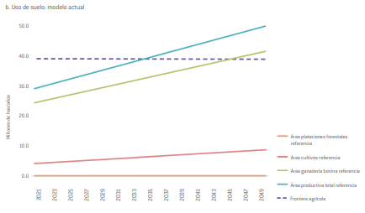
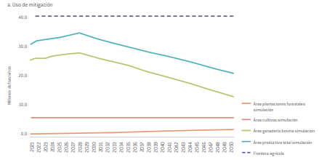
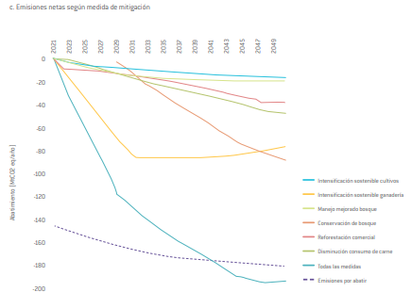

Fuente: Argüello et al. (2022).

 | Fuente: Argüello et al. (2022).

